お申込みにあたって
お申込みにあたって（さくらの専用サーバ 専用グローバルネットワーク)

 | 平素は格別のご高配を賜わり、厚く御礼申し上げます。
 | お申し込みいただくにあたり注意いただく点をご案内いたします。ご一読いただいた上でお申し込みくださいますようお願いいたします。

 | [ お申込み方法 ]
 | ・ 必要欄をご記入いただき、印刷後、封書にてさくらインターネットまでご郵送ください。
 | ・ ご記入・捺印頂いたページの原本をご提出ください。FAX・コピーではお申し込みいただくことができません。
 | ・ 本書面はMicrosoft Excel等の表計算ソフトによる直接入力が可能です。必要欄の記入、選択項目のチェックに対応しております。

 |  | ご注意事項
 |  | この申込書で「さくらの専用サーバ PHY」の専用グローバルネットワークをお申し込み頂くことはできません。
 |  | 「さくらの専用サーバ PHY」で専用グローバルネットワークをご利用になる場合は、オンラインサインアップからお申し込みください。

 | [ 初期費用について ]
 | 以下のお支払い方法からお選びいただけます。

 | ・初期費用一括払い（最低利用期間3ヶ月）
 |  | ▼毎月払い
 |  | 初回請求にて初期費用と月払いの利用料金2ヶ月分を合算した金額をご請求いたします。（次回請求分から月払いの利用料金のみをご請求いたします。）

 |  | ▼12ヶ月一括払い
 |  | 初回請求にて初期費用と12ヶ月一括の利用料金を合算した金額をご請求いたします。 |  |  | 「12ヶ月一括払い」は、従前の「年間一括払い」を呼称変更したものです。

 | ・初期費用分割払い（最低利用期間12ヶ月）
 |  | ご契約開始から初期費用完済までの期間、月額利用料金とあわせて初期費用の分割金額をご請求いたします。
 |  | 初回に2ヶ月分の月額利用料金と初期費用分割金額を請求させていただきます。

 | 詳細は、弊社サービスサイト「料金のお支払いについて」をご覧下さい。 |  |  | http://server.sakura.ad.jp/dedicated/payment.html

 | [ ご利用料金について ]
 | 毎月・毎年のご利用料金のお支払いは以下の方法からお選びいただけます。

 | 自動口座振替
 |  | ・ お客様ご指定の金融機関口座より、お引き落としいたします。
 |  | ・ ご請求内容は振替前に電子メールにてご案内いたします。
 |  | ・ お引き落としは毎月27日（金融機関休業日の場合は翌営業日）となります。
 |  | ・ 自動口座振替依頼書ご返送後、口座登録完了まで約2～3ヶ月程必要となります。
 |  | ・ 登録が完了するまでのお支払い方法は「銀行振込」でのお取り扱いとなり、ご請求内容は電子メールにてご案内いたします。

 | 請求書払い
 |  | ・ ご請求書を送付いたします。
 |  | ・ コンビニ、郵便局でお支払いいただけます。
 |  | ・1回のお支払い金額が30万円を超える場合はコンビニエンスストアでお支払いいただくことができません。
 |  | ・1回のお支払い金額が100万円を超える場合は郵便局でお支払いいただくことができません。
お支払い可能なコンビニエンスストア一覧
セブンイレブン、ファミリーマート、ポプラ、ミニストップ、スリーエフ、デイリーヤマザキ、セーブオン、ローソン、サンクス、サークルK
コミュニティ・ストア、ココストア、セイコーマート（北海道・関東地区のみ）

 | 銀行振込
 |  | ・ ご請求内容を電子メールにてご案内いたします。
 |  | ・ お振込手数料はお客様負担となります。

 | クレジットカード払い
 |  | ・ ご請求内容を電子メールにてご案内いたします。
提携クレジットカード一覧
VISA、MasterCard、JCB、American Express、Diners

 | ・書類送付先 〒104-0061 東京都中央区銀座1-3-3 G1ビル7階 さくらインターネット株式会社 書面窓口

 |  | ・ お電話でのお問い合わせ |  |  |  | ・ メールでのお問い合わせ
 |  | 受付時間 平日午前9時45分 ～ 午後6時 （土日祝日、当社指定休日は休み） |  |  |  | 会員IDを明記ください
 |  |  | カスタマーセンター 0120-775-664 |  |  |  | support ＠ sakura.ad.jp

 | ※ 本書類の内容、および条件は改善などの為予告無く変更する事があります。

ご契約情報・お申込み情報
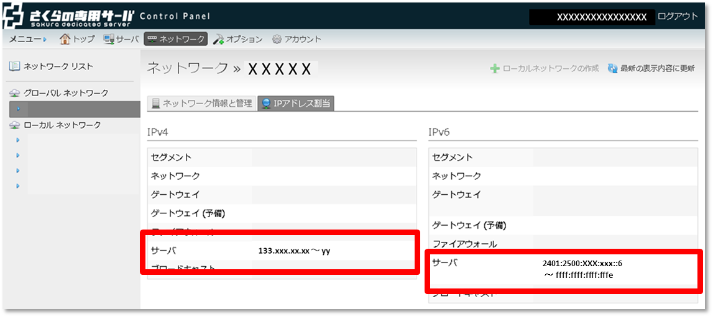
 |  |  |  |  |  |  |  |  |  |  |  |  |  |  |  |  |  |  |  |  |  |  |  |  |  |  |  |  |  |  |  | 1/2
 | 追加申込書 |  |  |  |  |  | （さくらの専用サーバ 専用グローバルネットワーク)

0 | 0 | 0 | 0 | 0 |  |  |  |  |  |  |  |  |  |  |  |  |  |  |  |  |  |  |  |  |  |  |  |  |  | 2022.05.17 改訂
※同時に複数お申込みいただく際は、下欄の「申込番号」欄へ申込プランごとに、
「１」「２」・・・のように番号を記入してください。
 | 太枠で囲まれた項目をそれぞれご記入いただき、さくらインターネットまでご郵送ください。
【書類送付先】
〒104-0061
東京都中央区銀座1-3-3 G1ビル7階
さくらインターネット株式会社 書面窓口 宛
【お問い合わせ先】
カスタマーセンター 0120-775-664 月～金 9:45～18:00
 |  |  |  |  |  |  |  |  |  |  |  |  |  |  |  |  |  |  |  |  |  |  |  |  | 申込番号

 | [ お申込みの際の注意事項 ] |  |  |  |  |  |  |  |  |  |  |  |  |  |  |  |  | [ ご記入の際の注意事項 ]

 | ● | 本申込書は原本のみ有効で、FAX・コピー等では受付ておりません。 |  |  |  |  |  |  |  |  |  |  |  |  |  |  |  | ● | 捺印欄には鮮明にご捺印ください。不鮮明等の理由により、読みとりができない場合は、無効となります。
 | ● | お申し込み受理後、請求書のお支払期限までに入金がない場合、自動的にキャンセルとなります。
 | ● | 本契約は、消費者契約法に基づく、クーリングオフを行うことはできません。
 | ● | 本契約を未成年者の方が行う場合、親権者の方の同意が必要となります。
 | ● | 本申込書は、申込年月日より3ヶ月間有効となります。
 | ● | 本書類の内容、及び条件は改善などのため、予告なく変更することがあります。
 | ● | お申し込み前に約款を必ずお読みください。
 |  | ―基本約款： |  |  | https://www.sakura.ad.jp/agreement/[a]yakkan0_kihon.pdf
ご契約者の印鑑を鮮明に捺印ください
 |  | ―さくらの専用サーバサービス約款： |  |  |  |  |  |  |  | https://www.sakura.ad.jp/agreement/[a]yakkan3_dedicated.pdf
 |  | ―個人情報の取扱いについて： |  |  |  |  |  |  | https://www.sakura.ad.jp/privacy/statement/
 |  | ご契約者情報内の「同意チェック」欄にチェックが入っていない場合、お手続きを承ることができません。

 | ご契約者情報 |  |  |  |  |  |  |  |  |  |  |  |  |  |  |  |  |  |  |  | 申込日 |  |  |  |  | 年 |  |  | 月 |  | 日
 | 同意チェック ※チェックを入れてください |  |  |  |  | 私は貴社の約款および個人情報の取扱いについてに同意しました。
 | 会員ID |  |  |  |  | [ |  |  |  |  |  |  |  |  | ] | ！既に会員IDをおもちの場合は必ず記入ください！
 | ご契約種別 |  |  |  |  |  |  | 個人 |  | ／ | 営利法人 (株式会社･有限会社) |  |  |  |  |  | 社団法人 |  | 自営業 |  | 医療法人 |  | 任意団体 | その他法人 |  |  | （ |  |  |  |  | )
 | ご契約者名 （契約法人名 ・団体名） |  |  |  |  | フリガナ |  |  |  |  |  |  |  |  |  |  |  |  |  |  |  |  |  |  |  |  |  | お申込印
印
 | 法人担当者 （「個人」の場合 は記入不要） |  |  |  |  | フリガナ
 |  |  |  |  |  |  |  |  |  |  |  |  |  |  |  |  |  |  |  |  |  |  |  |  |  |  |  | ※ご捺印ください
 | 本手続きに関する ご連絡先電話番号 |  |  |  |  |  |  |  |  |  |  |  |  |  |  |  |  |  |  |  |  |  |  |  |  |  |  |  |  |  |  | 未記入の場合は、登録電話番号にご連絡いたします。

 | 初期費用のお支払い方法
 |  |  | 一括払い |  |  |  |  |  |  |  |  |  | 分割払い ※

 | お支払い期間
 |  |  | 毎月払い |  |  |  |  |  |  |  |  |  | 12ヶ月一括払い

 | お支払い方法
 |  |  | 自動口座振替 ※1 |  |  |  |  |  |  |  |  |  | 請求書払い ※2 |  |  |  |  |  |  | 銀行振込

 | ※1 | ご連絡はメールのみとなり、請求書は発行いたしません。サービス開始後に自動口座振替依頼書を送付いたしますので、必ずご返送ください。登録が完了するまでは請求書払いのお取り扱いとなります。
 | ※2 | 振込専用用紙を郵送いたします。郵便局をはじめ、全国大手コンビニエンスストア等でお支払いいただくことができます。
 |  | （ご請求金額が30万円以上の場合はコンビニエンスストアでのお支払いをご利用いただくことができません。また、ご請求金額が100万以上の場合も、郵便局でのお支払いをご利用いただくことができませんので予めご了承ください。）
 | ※ | クレジットカード払いでのお支払いをご希望される場合は、弊社窓口までお問い合わせください。

 |  |  |  |  |  |  |  |  |  |  |  |  |  |  |  |  |  |  |  |  |  |  |  |  |  |  |  |  |  |  |  | 2/2
 | お申込み情報
 | 専用グローバルネットワーク

 |  | <注意事項>
 |  | ・最低利用期間を設定しております。最低利用期間の経過に満たない時点でのご解約時には、最低利用期間残存期間分の料金を申し受けますので、予めご了承ください。
 |  | －専用グローバルネットワーク （初期費用一括払い） ： サービス利用開始日より3ヶ月間
 |  | －専用グローバルネットワーク （初期費用分割払い） ： サービス利用開始日より12ヶ月間
 |  | ・ リージョンやゾーンが異なる場合、専用グローバルネットワークの接続が出来ません。
 |  | ・ リージョンやゾーンが異なる場合、ローカル接続が出来ません。 「ハイブリッド接続サービス」をご契約いただくことにより異なるリージョン、ゾーンの接続が可能となります。
 |  | ・ ご利用中サーバの収容リージョン、ゾーンについては、コントロールパネルまたは会員メニューよりご確認いただけます。
 |  | ・ リージョンやゾーンについて詳細は弊社サービスサイト「リージョン/ゾーンについて」をご確認ください。 |  |  |  |  |  |  |  |  |  |  |  |  |  |  |  |  |  | http://server.sakura.ad.jp/dedicated/region.html

 | ●収容リージョン、プランを選択してください。

 | リージョン |  |  |  |  | 選択してください |  |  |  |  |  |  |  |  |  |  |  |  |  | ゾーン |  | 選択してください

 |  |  |  |  |  |  |  |  |  |  |  |  |  |  |  |  |  |  |  |  |  |  |  |  |  |  |  |  |  |  |  | ※東京リージョンをお申込みの場合は、第1ゾーンとなります。
 |  |  |  |  |  | 専用グローバルネットワーク

 |  |  |  |  |  |  |  |  |  |  |  | プランS（/28）

 |  |  |  |  |  |  |  |  |  |  |  | プランM（/27）

 |  |  |  |  |  |  |  |  |  |  |  | プランL（/26）

 |  |  |  |  |  |  |  |  |  |  |  | プランLL（/25）

 |  | ■「専用グローバルネットワーク」サブネット内のサーバ割り当て可能範囲については、「さくらの専用サーバ コントロールパネル」よりご確認ください。

 |  |  | さくらの専用サーバコントロールパネル |  |  |  |  |  |  |  |  |  |  | https://secure.sakura.ad.jp/server/

